人員帳號信箱
 |  |  |  |  |  | @testesunbank.com.tw
 | 1 | 2 | 3 |  |  |  |  |  | 9

公司 | 人員 | status | 信箱 | OANT | TEST_OANT | TEST_MAIL | 新桌面雲電腦名稱 | 維護系統 | 公司
玉山 | 廖若妤 | gone | lry-15268@email.esunbank.com.tw | ESB15268 | ESB15268 | NA | NA | NA | 玉山
玉山 | 陳冠仲 | gone | cgz-16603@email.esunbank.com.tw | ESB16603 | ESB16603 | NA | NA | NA | 玉山
玉山 | 陳仁傑 | present | rjchenl-18442@email.esunbank.com.tw | ESB18442 | ESB18442 | NA | NA | CIFX | 玉山
玉山 | 彭春娥 | present | pce-04503@email.esunbank.com.tw | PCE-04503 | PCE-04503 | NA | NA | CIFX | 玉山
玉山 | 盧婉芳 | present | lwf-15109@email.esunbank.com.tw | ESB15109 | ESB15109 | NA | NA | CIP | 玉山
玉山 | 張富順 | gone | cfs-0324@email.esunbank.com.tw | cfs-0324 | cfs-0324 | NA | NA | NA | 玉山
玉山 | 鄭惟鍾 | present | cwj-11532@email.esunbank.com.tw | ESB11532 | ESB11532 | NA | NA | OTHER | 玉山
玉山 | 謝基中 | present | coolplay1030-18595@email.esunbank.com.tw | ESB18595 | ESB18595 | NA | NA | CIP | 玉山
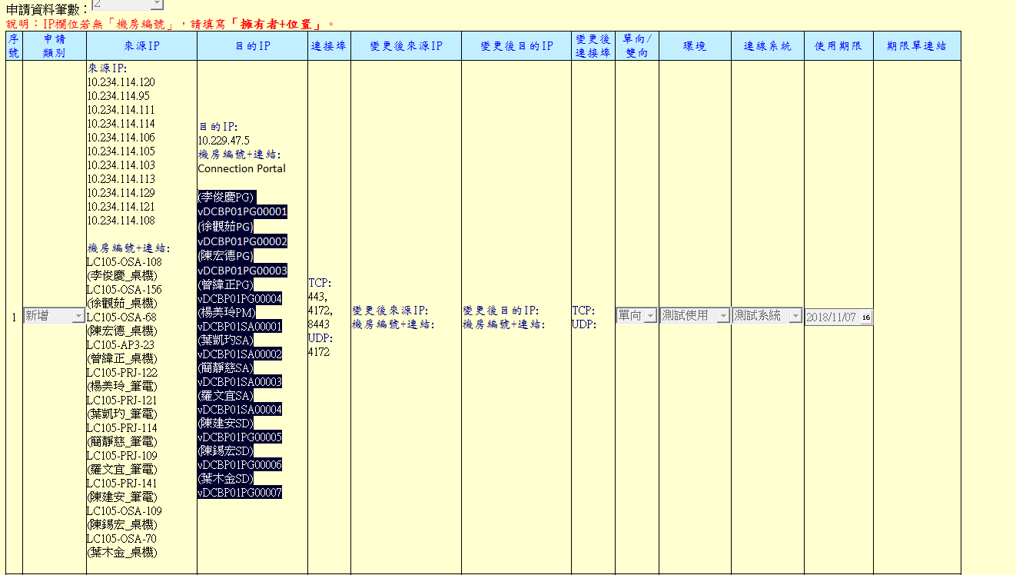
玉山 | 黃明哲 | gone | mingche-18263@email.esunbank.com.tw | ESB18263 | ESB18263 | NA | NA | NA | 玉山
玉山 | 方昱傑 | present | tram-18693@email.esunbank.com.tw | ESB18693 | ESB18693 | NA | NA | AML | 玉山
玉山 | 鍾冠宇 | present | ianzhong-18434@email.esunbank.com.tw | ESB18434 | ESB18434 | NA | NA | SACS/CIDVE | 玉山
玉山 | 胡珅 | present | hus-11092@email.esunbank.com.tw | hus-11092 | hus-11092 | NA | NA | CIFX | 玉山
玉山 | 程亮維 | present | philip-18752@email.esunbank.com.tw | ESB18752 | ESB18752 | NA | NA | CIP | 玉山
玉山 | 張裕豐 | gone | jasonchang-19155@email.esunbank.com.tw | ESB19155 | ESB19155 | NA | NA | NA | 玉山
玉山 | 許庭瑋 | present | kylehsu-19348@email.esunbank.com.tw | ESB19348 | ESB19348 | NA | NA | CIP | 玉山
玉山 | 林裕芳 | gone | fang-19347@email.esunbank.com.tw | ESB19347 | ESB19347 | NA | NA | NA | 玉山
玉山 | 林楷翰 | present | macjohn-19357@email.esunbank.com.tw | ESB19357 | ESB19357 | NA | NA | CIP | 玉山
玉山 | 劉季函 | present | sunny.liu-19432@email.esunbank.com.tw | ESB19432 | ESB19432 | NA | NA | CIFX | 玉山
玉山 | 許昱彥 | present | e31217-19598@email.esunbank.com.tw | ESB19598 | ESB19598 | NA | NA | CIFX | 玉山
玉山 | 曾郁婷 | present | joanne-17774@email.esunbank.com.tw | ESB17774 | ESB17774 | NA | NA | CIFX | 玉山
IBM | 葉凱玓 | gone | KatyYeh@esunbank.com.tw | IBM-KatyYeh | IBM-KatyYeh | IBM-KatyYeh@testesunbank.com.tw | vDCBP01SA00002 | NA | IBM | vDCBP01SA00002 | 葉凱玓 | vDCBP01SA00002
IBM | 簡靜慈 | gone | GraceChien@esunbank.com.tw | IBM-GraceChien | IBM-GraceChien | IBM-GraceChien@testesunbank.com.tw | vDCBP01SA00003 | NA | IBM | vDCBP01SA00003 | 簡靜慈 | vDCBP01SA00003
IBM | 楊美玲 | gone | SoniaYang@esunbank.com.tw | IBM-SoniaYang | IBM-SoniaYang | IBM-SoniaYang@testesunbank.com.tw | vDCBP01SA00004 | NA | IBM | vDCBP01SA00001 | 楊美玲 | vDCBP01SA00004
智誠科技 | 葉木金 | gone | CIFYMJ@email.esunbank.com.tw | CIF-YMJ | Envotions-YMJ | Envotions-YMJ@testesunbank.com.tw | vDCBP01PG00001 | NA | 智誠科技 | vDCBP01PG00007 | 葉木金 | vDCBP01PG00001
?? | 陳秋源 | gone | Elitech-Caspar@email.esunbank.com.tw | Elitech-Caspar | NA | NA | NA | NA | ?? | NA | 羅文宜 | vDCBP01SA00001
IBM | 羅文宜 | gone | IBM-WinnieLo@email.esunbank.com.tw | IBM-WinnieLo | IBM-WinnieLo | IBM-WinnieLo@testesunbank.com.tw | vDCBP01SA00001 | NA | IBM | vDCBP01SA00004 | 陳宏德 | vDCBP01PG00002
緯創軟體 | 陳宏德 | gone | Wistron-HarryChen@email.esunbank.com.tw | Wistron-HarryChen | WISTRON-HarryChen | WISTRON-HarryChen@testesunbank.com.tw | vDCBP01PG00002 | NA | 緯創軟體 | vDCBP01PG00003 | 曾緯正 | vDCBP01PG00003
網飛訊科技 | 曾緯正 | gone | MRLCZWJ@email.esunbank.com.tw | NETF-ZWJ | NETF-ZWJ | NETF-ZWJ@testesunbank.com.tw | vDCBP01PG00003 | NA | 網飛訊科技 | vDCBP01PG00004 | 李俊慶 | vDCBP01PG00007
緯創軟體 | 李俊慶 | gone | wistron-ljq@email.esunbank.com.tw | wistron-ljq | WISTRON-LJQ | WISTRON-LJQ@testesunbank.com.tw | vDCBP01PG00007 | NA | 緯創軟體 | vDCBP01PG00001 | 陳建安 | vDCBP01PG00005
艾力特科技 | 陳建安 | gone | Elitech-Jackson@email.esunbank.com.tw | Elitech-Jackson | Elitech-Jackson | Elitech-Jackson@testesunbank.com.tw | vDCBP01PG00005 | NA | 艾力特科技 | vDCBP01PG00005 | 陳錫宏 | vDCBP01PG00004
智誠科技 | 陳錫宏 | gone | Envotions-XHC@email.esunbank.com.tw | Envotions-XHC | Envotions-XHC | Envotions-XHC@testesunbank.com.tw | vDCBP01PG00004 | NA | 智誠科技 | vDCBP01PG00006 | 徐觀茹 | vDCBP01PG00006
艾力特科技 | 徐觀茹 | gone | Elitech-RuruHsu@email.esunbank.com.tw | Elitech-RuruHsu | Elitech-RuruHsu | Elitech-RuruHsu@testesunbank.com.tw | vDCBP01PG00006 | NA | 艾力特科技 | vDCBP01PG00002
網飛訊科技 | 林群立 | gone | NETF-LCL@esunbank.com.tw | NETF-LCL | NETF-LCL | NETF-LCL@testesunbank.com.tw | vDCBP01PG00008 | NA | 網飛訊科技 | vDCBP01PG00002
智誠科技 | 謝肇暐 | gone | envotions-mason@testesunbank.com.tw | envotions-mason | envotions-mason | envotions-mason@testesunbank.com.tw | vDCBP01PG00009 | NA | 智誠科技

